Накладная-№3
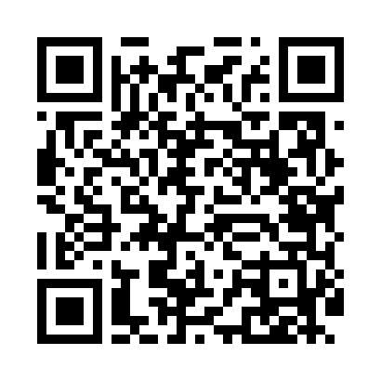
Номер товарно-транспортной накладной: |  |  | Торговый представитель: Amriyev Muhammad
Поставщик: Toshkent falcon fly 2 |  |  | Телефон торгового представителя: +998972880505
Дата отгрузки: 09.11.2025 |  |  | Контрагент: """" Klient
Дата консигнации: |  |  | Адрес:
Доставщик: |  |  | Телефон:
Телефон доставщика:
Время заказа: 09.11.2025 17:32:29
№ | Штрих-код | Название товаров (работ,услуг) | Количество | Количество в кейсе | Цена | Сумма
 |  |  | 65 |  |  | 223.6
1 | 6920240023987 | Коврики напольные для ванной комнаты 60*90CM XP-23-98 | 1 | 1 шт. | 4.20 | 4.20
2 | 6932654854026 | Разделочная доска пластмассовая A02-2 GB-29-2 5 | 2 | 2 шт. | 2.20 | 4.40
3 | 6988011013865 | Бамбукли ликоб 30x20x1.5 см DB-13-86 | 10 | 10 шт. | 2.20 | 22
4 | 2024161380038 | Пластмас пиёла 3045 11.4×H6 11.4x6 см DB-59-5 2 | 30 | 30 шт. | 0.90 | 27
5 | 2024161380113 | Пластмас ликоб SS2294-11 27*H1.6 26x26 см DB- 59-60 | 10 | 10 шт. | 3.40 | 34
6 | 6921750800995 | Металлический Чайник 800 ml XP-99-5 | 12 | 1 коробка | 11 | 132
Итого: 223.6$|->UZS: 2,795,000.00

